Uitleg
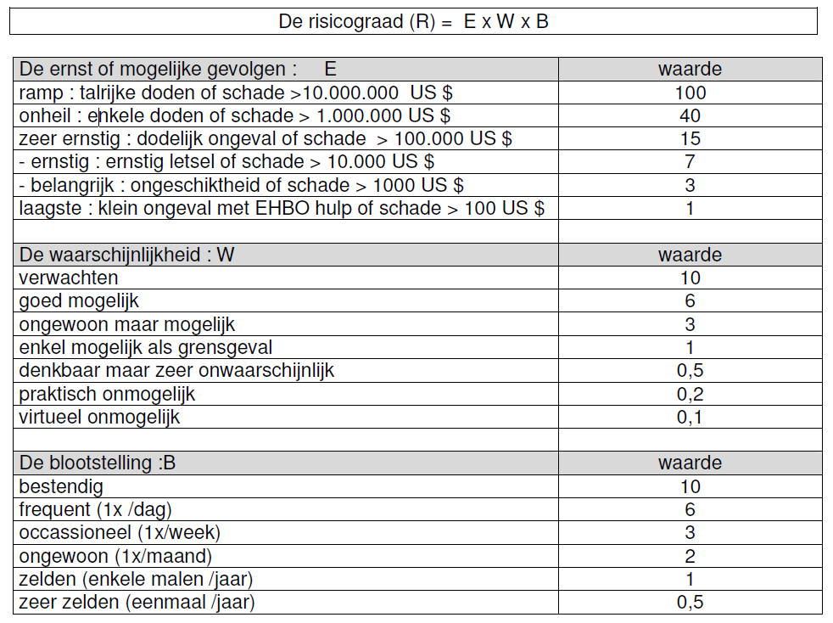
Leeswijzer voor de risicoanalyse (sheet RA)

® Nr | MUOPO | PROCES Risico's ® | Ernst E | Waarschijnlijkheid W | Blootstelling B | R-Waarde | A Nr | Genomen maatregel Aanbeveling (A) van de werkgroep | ACTIEPLAN Beslissing Comd |  |  |  |  | Ernst | Waarschijnlijkheid | Blootstelling | RestR-Waarde
 |  |  |  |  |  |  |  |  | Piloot | M Nr | Maatregel | Domein | Prio
 |  | I. HOOFDDELEN PROCES
 |  | 1. Onderdelen proces
1 | M | Beschrijving van het risico R1 | 15 | 1.0 | 2.0 | 30.0 |  | Reeds genomen maatregelen, gekend aan de leden van de werkgroep, waarmee rekening gehouden werd bij de berekening van het risico in kolom G, worden in het blauw en cursief aangeduid. | / |  | / |  |  |  |  |  | 30.0
2 | U | Beschrijving van het risico R2 | 7 | 3.0 | 3.0 | 63.0 | 1 | Aanbeveling 1 = R2A1 (deze aanbeveling werd nog niet geïmplementeerd) | TrgC Para | 1 | Niet weerhouden | Niet weerhouden |  |  |  |  | 30.0
3 | Or of Om | Beschrijving van het risico R3 | 15 | 3.0 | 3.0 | 135.0 | 1 | Aanbeveling 1 = R3A1 | LtBde | 2 | R3M1 = R3A1 | Domein 1 | 1 |  |  |  | 6.0
 |  |  |  |  |  |  | 2 | Aanbeveling 2 = R3A2 | TrgC Para | 3 | R3M2 ≠ R3A2 | Domein 2 | 2 | 15 | 0.2 | 2.0 | 6.0

